Лист 1
Прайс-лист
МИР ПРЯЖИ

В валюте: руб. (курс 1).
Цены указаны на 07.08.2020

№ | Номенклатура/ Характеристика номенклатуры | Описание | Изображение | Артикул | Цена | Ед. | Остаток | Ссылка на сайт
 | Молд ClayCraft by DECO (тип Е) | Молд ClayCraft by DECO (тип Е) | 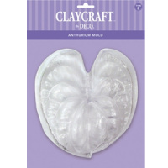 |  | 375.00 |  |  | Изображение
 | Молд ClayCraft by DECO (тип Е) |  |  |  | 375.00 | шт | 18 | Изображение
 | Молд ClayCraft by DECO (тип С/В) | Молд ClayCraft by DECO (тип С/В) | 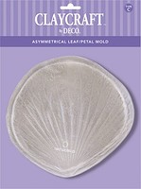 |  | 350.00 |  |  | Изображение
 | Молд ClayCraft by DECO (тип С/В) |  |  |  | 350.00 | шт | 5 | Изображение

